記載内容
 |  | 分部のみ記載してください。

 | 請求年月記載 |  | （※年を入れてください。） |  | 【資材】
令和 | 5 年 | 7 | 月度 | 請求書 発行依頼書

現場名 |  | 〇〇新築工事
工 期 |  | R2.3.1 |  | R5.9.30
会社名 |  | 鳳 太郎 |  |  | 当社担当者記載欄
TEL |  | 50AAA |  | 10104
取引先コード

インボイス番号 |  | △△△△△△△
住所 |  | 大阪市 中央区 〇丁目〇－○
会社名 |  | 株式会社○○設備 |  |  | 貴社情報記載欄 | 項目番号
TEL |  | 06-6266-○○〇〇 |  |  |  | 2000A | 11701 | キュービクル | 機器・器具類
請求書 責任者 |  | 大阪 大郎 |  |  |  | 2000B | 11710 | 高圧機器類
 |  |  |  |  |  | 2000C | 11720 | 盤類
銀行名 | 三井住友 |  | フリガナ | ミツイスミトモ |  | 2000D | 11730 | 発電機
支店名 | 心斎橋 |  | フリガナ | シンサイバシ | 貴社情報記載欄 | 2000E | 11740 | 特殊器具
口座名義 | 大阪 |  | フリガナ | オオサカ タロウ | ※初回取引時のみ記載 (請求書に手書き） | 2000F | 11750 | 照明器具
預金種別 | 普通 |  | 口座番号 | ○○○○○○○○○○○○ |  | 2000G | 11760 | 配線機器
項目番号に該当する名称を選ぶ
請求金額 |  |  |  |  |  | 3000A | 11800 | 受変電付属品 | 配線器具類
 |  |  |  |  |  | 3000B | 11810 | 配線器具
名 称 |  |  |  |  |  | 3000C | 11820 | コンクリート機器
摘 要 |  |  |  |  |  | 3000D | 11830 | 接地
 |  |  |  |  |  | 3000E | 11840 | 配線管
 |  |  |  |  |  | 3000F | 11850 | 配線管付属品
項目番号 |  | 備 考 |  | 請求金額 | 消費税 | 3000G | 11860 | ケーブルラック
項目ごとの請求金額
2000C | 11720 |  |  | 300,000 | 30,000
2000D | 11730 |  |  | 1,000,000 | 100,000 | 4000A | 11900 | 電線類（幹線類） | 電線類
3000E | 11840 |  |  | 500,000 | 50,000 | 4000B | 11910 | 電線類（強電ケーブル）
5000A | 11110 |  |  | 350,000 | 35,000 | 4000C | 11920 | 電線類（弱電ケーブル）
 |  |  |  |  | 0 | 4000D | 11930 | 電線類（導入線）
 |  |  |  |  | 0 | 4000E | 11940 | 電線類（その他）
右の項目番号を記載！例）盤 類 → 2000C
発電機 → 2000D
配線管 → 3000E
ﾎﾞｯｸｽ類 → 500A
 |  |  |  |  | 0 | 4000F | 11950 | 同類線（その他）
 |  |  |  |  | 0 | 4000N | 11990 | 電線部材
お願い！
請求書は 1枚に纏めてください！
 |  |  |  |  | 0
 |  |  |  |  | 0 | 5000A | 11110 | ボックス類 | その他資材
 |  |  |  |  | 0 | 5000C | 11111 | 支 持 金 物
 |  |  |  |  | 0 | 5000D | 11112 | その他雑材料
計 |  |  |  | 2,150,000 | 215,000

注意事項
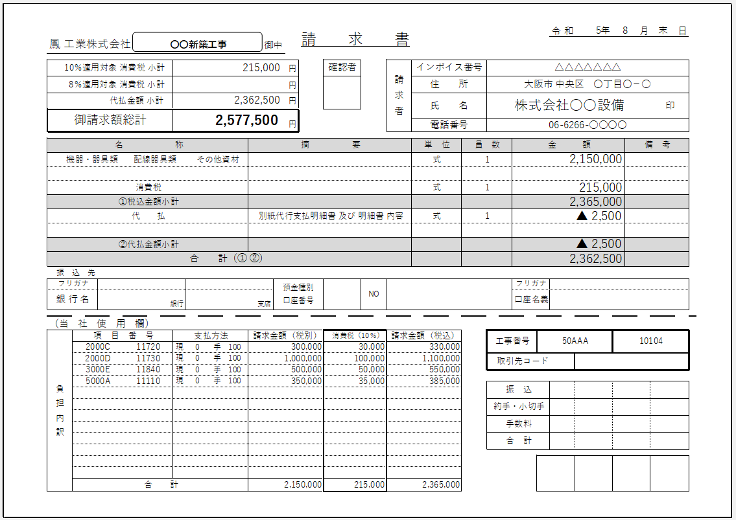

初回取引時のみ振込先内容の記載をお願いします
（請求書に手書き）

記入欄（精査・代払い）
令和 | 5年 | 0 | 月度 | 請求書 発行依頼書

現場名
工 期
担当者
工事項番
取引先コード

インボイス番号
住所
会社名
TEL
請求書 担当者

銀行名 |  |  | フリガナ
支店名 |  |  | フリガナ
口座名義 |  |  | フリガナ
預金種別 |  |  | 口座番号
 |  |  |  |  |  |  | 【代行支払】
←金額はマイナスをつけてください
 |  |  |  |  |  |  | 合計金額（税込）
名 称
摘 要
 |  |  |  |  |  |  |  |  | 0
 |  |  |  |  |  |  | 【精査】 | 【消費税調整欄】
←金額はマイナスをつけてください
項目番号 |  | 備 考 |  | 請求金額 | 消費税 | 請求金額（税込） | 精査金額 | 消費税手入力
←該当項目ごとに直接入力
※消費税合計の調整

計 |  |  |  | 0 | 0 | 0 | 0

